Sheet2
1、短调用
指令格式：CALL 立即数/寄存器/内存

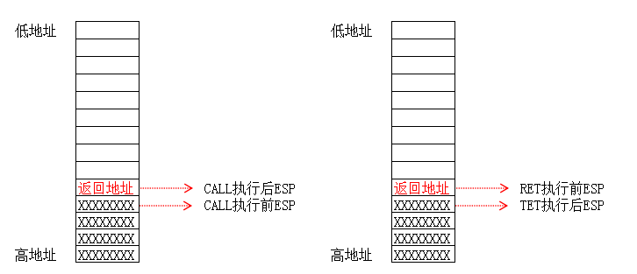

发生改变的寄存器：ESP EIP

Sheet3
2、长调用(跨段不提权，即 CPL==DPL)
指令格式：CALL CS:EIP(EIP是废弃的，cs对应段描述符是一个调用门，系统段描述符的一种)

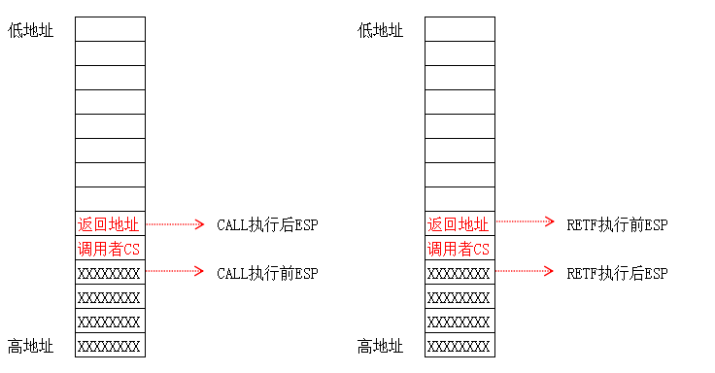

(1、发生改变的寄存器：EIP CS(来自于 构造的段描述符)
(2、最后使用 retf 进行长返回

Sheet4
3、长调用(跨段并提权，CPL<DPL)
指令格式：CALL CS:EIP(EIP是废弃的，cs对应段描述符是一个调用门，系统段描述符的一种)

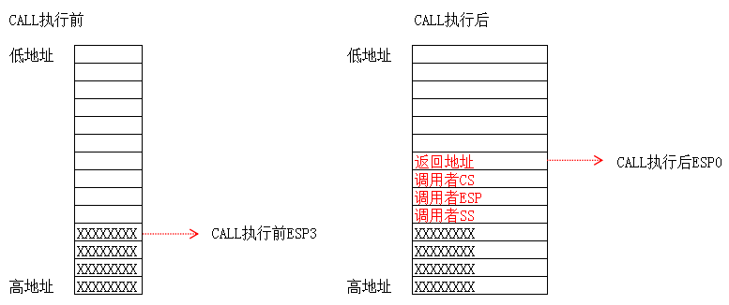

(1、发生改变的寄存器：EIP CS(来自于构造的段描述符) ESP(from tss) SS(from tss)
(2、最后使用 retf 进行长返回
(3、块段提权时，R3堆栈切换到R0的堆栈，所以 会保存 调用者的esp、ss

